Συντονισμός
ΥΠΟΛΟΓΙΣΜΟΣ ΠΕΡΙΟΧΗΣ ΛΕΙΤΟΥΡΓΙΑΣ ΤΑΛΑΝΤΩΤΗ HF COLPITTS

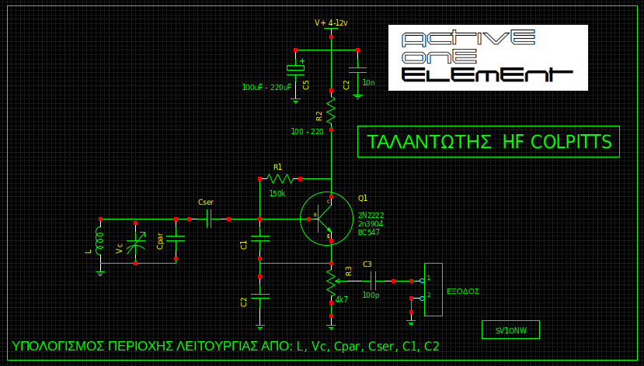
ΚΑΤΑΧΩΡΗΣΗ ΔΕΔΟΜΕΝΩΝ ==> |  | (ΜΟΝΑΔΑ)
Πηνίο L | 1.4 | uH
Μέγιστη Χωρητικότητα Vc | 20 | pF
Ελάχιστη Χωρητικότητα Vc | 3 | pF
Cpar(παράλληλος) | 47 | pF
Cser(σειράς) | 33 | pF
C1 | 220 | pF
C2 | 220 | pF

ΕΝΔΙΑΜΕΣΑ ΑΠΟΤΕΛΕΣΜΑΤΑ ==> |  | (ΜΟΝΑΔΑ)
Μέγιστη Συνολική Χωρητικότητα | 92.38 | pF
Ελάχιστη Συνολική Χωρητικότητα | 75.38 | pF
0.0000014
ΤΕΛΙΚΑ ΑΠΟΤΕΛΕΣΜΑΤΑ ==> |  | (ΜΟΝΑΔΑ)
Κάτω όριο Συχνότητας | 13.994 | MHz
Άνω όριο Συχνότητας | 15.492 | MHz

Σημείωση:
Ο υπολογισμός δεν λαμβάνει υπ’ όψιν του τις παρασιτικές χωρητικότητες, ούτε την χωρητικότητα εισόδου του τρανζίστορ που είναι μικρή
.
1. Ας μην θεωρήσουμε ότι η ελάχιστη τιμή του Μεταβλητου Πυκνωτή είναι μηδέν. Υπάρχει πάντα κάποια παρασιτική χωρητικότητα. Αν όμως δεν έχουμε ένα καπασιτόμετρο για να μετρήσουμε τον πυκνωτή, η υποθετική τιμή 1pF σαν σημείο εκκίνησης είναι καλή.
2. Οι C1 και C2 αποτελούν το δίκτυο ανατροφοδότησης (feedback). Η δραστική αλλαγή των τιμών των δύο αυτών πυκνωτών μπορεί να κάνει το κύκλωμα να μην ξεκινά ταλάντωση. Οι δύο πυκνωτές θα πρέπει να έχουν περίπου ίσες τιμές χωρητικότητας.
 |  |  | Προϋποθέσεις:

